Arkusz2
Rafał Popławski 81659 | zestaw 26

nr przedmiotu | 1 | 2 | 3 | 4 | 5 | 6 | 7 | 8 | 9 | 10
waga | 12 | 18 | 2 | 3 | 9 | 5 | 14 | 6 | 2 | 18
wartość | 2 | 5 | 16 | 14 | 3 | 14 | 12 | 6 | 5 | 12

waga max = 68

 |  |  |  |  | Zadanie: Należy rozpisać 2 iteracje algorytmu genetycznego rozwiązujący problem plecakowy dla danych przedstawionych poniżej.
 |  |  |  |  | Wytyczne dla algorytmu: 20 osobników, prawdopodobieństwo krzyżowania 0,8, prawdopodobieństwo mutacji 0,1.
 |  |  |  |  | Należy wyraźnie opisać w jaki sposób algorytm poradzi sobie z osobnikiem stanowiącym przeładowany plecak (gdy dla danego osobnika waga plecaka przekracza wartość waga max)

Iteracja 1

1. Losowanie populacji początkowej | funkcja przystosowania dla danych chromosomów

1. 0110100100 | 46
2. 1011000011 | 48
3. 1100100110 | 54
4. 0011101011 | 32
5. 0101101100 | 51
6. 0001011101 | 33
7. 0011100001 | 32
8. 1100101100 | 55
9. 1011000010 | 44
10. 1001110111 | 64
11. 0101101110 | 50
12. 1101111000 | 56
13. 1110100100 | 32
14. 1010100100 | 29
15. 0110011001 | 45
16. 0101111010 | 54
17. 1110110001 | 28
18. 1100111010 | 47
19. 1001011011 | 45
20. 1010100101 | 31
 | 876

$$\text{p}\text{(}\text{c}\text{h}\text{i}\text{ ) = }\text{F}\text{(}\text{c}\text{h}\text{i}\text{)}$$
----------------------
$$\text{ ∑}\text{ni}\text{=1 }\text{F}\text{(}\text{c}\text{h}\text{i}\text{) ∙ 100\%}$$
 |  |  |  | Następnie za pomocą koła ruletki wybieramy 10 najlepiej przystosowanych chromosomów z danej populacji
 |  |  |  | na podstawie wzoru:

 |  |  |  | oraz obliczamy wycinki koła ruletki

v(ch1)=(46/876) ∙ 100% = 5,25% | 46 | ch1
v(ch2)=5,47% | 48 | ch2
v(ch3)=6,16% | 54 | ch3
v(ch4)=3,65% | 32 | ch4
v(ch5)=5,82% | 51 | ch5
v(ch6)=3,76% | 33 | ch6
v(ch7)=3,65% | 32 | ch7
v(ch8)=6,27% | 55 | ch8
v(ch9)=5,02% | 44 | ch9
v(ch10)=7,3% | 64 | ch10
v(ch11)=5,7% | 50 | ch11
v(ch12)=6,39% | 56 | ch12
v(ch13)=3,65% | 32 | ch13
v(ch14)=3,31% | 29 | ch14
v(ch15)=5,13% | 45 | ch15
v(ch16)=6,16% | 54 | ch16
v(ch17)=3,19% | 28 | ch17
v(ch18)=5,36% | 47 | ch18
v(ch19)=5,13% | 45 | ch19
v(ch20)=3,53% | 31 | ch20
 | 876

Arkusz3
Zestaw 26 |  |  |  |  |  |  |  | ITERACJA 1
Kolumna1 | Kolumna2 | Kolumna3 | Kolumna4 | Kolumna5 | Kolumna6 | Kolumna7 | Kolumna8 | Kolumna9 | Kolumna10 | Kolumna11
nr przedmiotu | 1 | 2 | 3 | 4 | 5 | 6 | 7 | 8 | 9 | 10
waga | 12 | 18 | 2 | 3 | 9 | 5 | 14 | 6 | 2 | 18
wartość | 2 | 5 | 16 | 14 | 3 | 14 | 12 | 6 | 5 | 12 |  |  | 1. Losowanie populacji początkowej oraz tworzymy genotyp mający 10 pól 01. Gdzie 0 oznacza, że przedmiot zostawiamy, a 1 oznacza, że przedmiot bierzemy do plecaka.
waga max =
68

 | 7;10 | 1;3;7;8;9 | 2,5,6,7 | 3,6,9;10 | 3,5,6,7,9;10 | 4,5,6,8,9;10 | 1,3,4,5,8 | 1,4,5,6 | 3,5,9 | 1,5,6,7,8,9 | 3,4;10 | 2,3,6,7,8,9 | 2,3,4,6 | 4,6,8 | 1,2,3,5,6,8;10 | 3,4,5,6,8,9 | 1,2,3,4,6 | 1,5,6,7,8;10 | 2,5,6,7,8 | 3,6,7,9;10
nr osobnika | 1 | 2 | 3 | 4 | 5 | 6 | 7 | 8 | 9 | 10 | 11 | 12 | 13 | 14 | 15 | 16 | 17 | 18 | 19 | 20
genotyp | 0000001001' | 1010001110' | 0100111000' | 0010010011' | 0010111011' | 0001110111' | 1011100100' | 1001110000' | 0010100010' | 1000111110' | 0011000001' | 0110011110' | 0111010000' | 0001010100' | 1110110101' | 0011110110' | 1111010000' | 1000111101' | 0100111100' | 0010011011'
waga | 32 | 36 | 46 | 27 | 50 | 43 | 32 | 29 | 13 | 48 | 23 | 47 | 28 | 14 | 70 | 27 | 40 | 64 | 52 | 41
wartość | 17 | 41 | 34 | 47 | 62 | 54 | 41 | 33 | 24 | 42 | 42 | 58 | 49 | 34 | 58 | 44 | 51 | 49 | 40 | 59 | suma:
ocena | 1664 | 4068 | 3378 | 4659 | 6182 | 5375 | 4064 | 3261 | 2345 | 4180 | 4155 | 5779 | 4860 | 3346 | 5802 | 4359 | 5072 | 4896 | 3984 | 5873 | 87302

Ruletka
2.Obliczanie funkcji przystosowania za pomocą wzoru: Fp= 100 * W - (Mwp - Wp)
Fp=Ocena przystosowania
W= Wartość |  |  |  |  |  |  |  |  |  |  |  |  |  |  |  |  | 3. Selekcja chromosomów - ruletka
Mwp= Max. Waga plecaka |  |  |  |  |  |  |  |  |  |  |  |  |  |  |  |  | W tym etapie algorytm selekcjonuje chromosomy w kole ruletki, dzięki niemu losujemy chromosomy które
Wp= Waga przedmiotów w plecaku |  |  |  |  |  |  |  |  |  |  |  |  |  |  |  |  | skrzyżują się parami.

 |  |  |  |  |  |  |  |  |  |  |  |  |  |  |  |  | 7% do 58

 |  |  |  | wylosowane cyfry 72, 67, 98, 42, 12, 28, 65, 84, 99, 55, 30, 88, 70, 44, 95, 83, 74, 5, 24, 31
 |  |  |  | osobniki: |  |  |  |  |  |  |  |  | 4.Krzyżowanie oraz mutacje: Na tym etapie algorytm krzyżuje wylosowane wcześniej pary oraz je mutuje. Dla dwóch par z puli rodzicielskiej losujemy
 |  |  |  | 15,14,20,10,4,6,14,17,20,12,7,19,15,11,20,18,15,2,6,7 |  |  |  |  |  |  |  |  | liczbę z przedziału [0,1].Jeśli ta liczba będzie mniejsza od pk nastąpi krzyżowanie.

 |  |  |  | Prawdopodobieństwo krzyżowania = 0,8
 | Losowe prawdopodobieństwo |  |  | 0,57;0,14;0,84;0,12;0,79;0,91;0,55;0,39;0,68;0,99
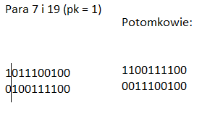
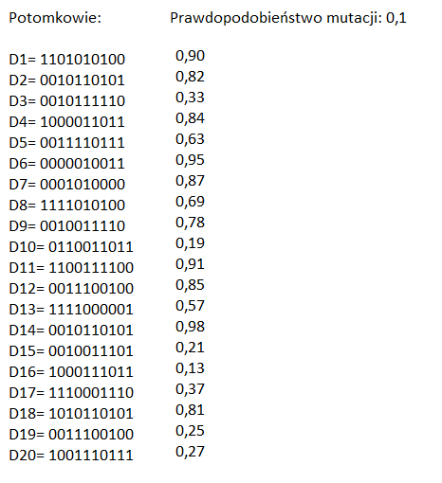
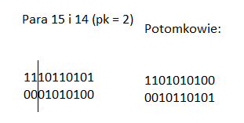

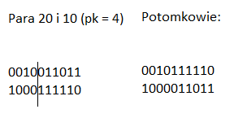
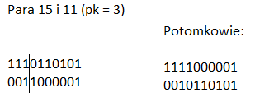

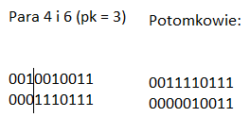
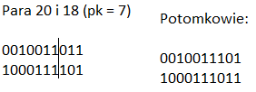

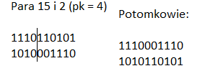
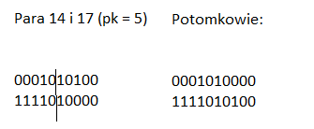

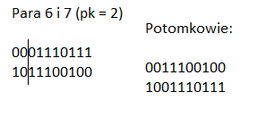
 |  |  |  |  |  |  |  |  |  |  |  |  |  |  |  |  |  | 5. Obliczanie funkcji przystosowania dla nowej populacji
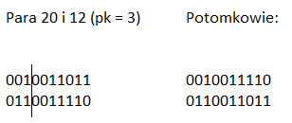

 |  |  |  |  |  |  |  | ITERACJA 2

 | 1,2,4,6,8 | 3,5,6,8;10 | 3,5,6,7,8,9 | 1,6,7,9;10 | 3,4,5,6,8,9;10 | 6,9;10 | 4.6 | 1,2,3,4,6,8 | 3,6,7,8,9 | 2,3,6,7,9;10 | 1,2,5,6,7,8 | 3,4,5,8 | 1,2,3,4;10 | 3,5,6,8;10 | 3,6,7,8;10 | 1,5,6,7,9;10 | 1,2,3,7,8,9 | 1,3,5,6,8;10 | 3,4,5,8 | 1,4,5,6,8,9;10
nr osobnika | 1 | 2 | 3 | 4 | 5 | 6 | 7 | 8 | 9 | 10 | 11 | 12 | 13 | 14 | 15 | 16 | 17 | 18 | 19 | 20
genotyp | 1101010100 | 0010110101 | 0010111110 | 1000011011 | 0011110111 | 0000010011 | 0001010000 | 1111010100 | 0010011110 | 0110011011 | 1100111100 | 0011100100 | 1111000001 | 0010110101 | 0010011101 | 1000111011 | 1110001110 | 1010110101 | 0011100100 | 1001110111
waga | 44 | 40 | 38 | 51 | 45 | 25 | 8 | 46 | 29 | 59 | 64 | 20 | 53 | 40 | 45 | 60 | 54 | 52 | 20 | 55
wartość | 41 | 51 | 56 | 45 | 70 | 31 | 28 | 57 | 53 | 64 | 42 | 39 | 49 | 51 | 60 | 48 | 46 | 53 | 39 | 56
ocena | 4076 | 5072 | 5570 | 4483 | 6577 | 3057 | 2740 | 5678 | 5261 | 6391 | 4196 | 3852 | 4885 | 5072 | 5977 | 4792 | 4586 | 5284 | 3852 | 5587 | SUMA
 |  |  |  |  |  |  |  |  |  |  |  |  |  |  |  |  |  |  |  |  | 96988

nr przedmiotu | 1 | 2 | 3 | 4 | 5 | 6 | 7 | 8 | 9 | 10
waga | 12 | 18 | 2 | 3 | 9 | 5 | 14 | 6 | 2 | 18 |  | POMOC
wartość | 2 | 5 | 16 | 14 | 3 | 14 | 12 | 6 | 5 | 12
Ruletka

 |  |  |  |  |  |  |  |  |  |  |  |  |  |  |  | 7% do 51

wylosowane cyfry:
32, 43, 33, 11, 58, 46, 63, 76, 4, 90, 30, 41, 84, 35, 80, 54, 73, 51, 70, 50
osobniki
7,9,7,3,12,10,13,16,1,19,6,9,17,8,17,11,15,10,15,11

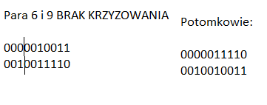
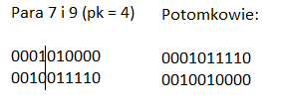

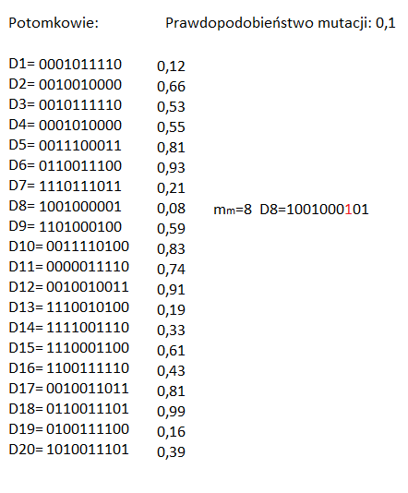

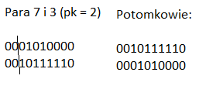

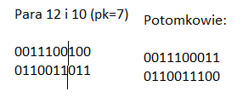

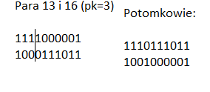

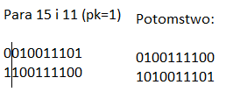

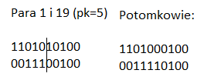

 |  |  |  |  | 6. PODSUMOWANIE

 | Osobnik piąty drugiego pokolenia jest najlepszym rozwiązaniem znalezionym przez algorytm z tych które zostały przeszukane. Mieści on przedmioty 3,4,5,6,8,9,10 o łącznej wartości 70, oraz wadze 45.
 | Chcoiaż algorytm nie napotkał problemu przeładowanego plecaka, to poradziłby sobie w sposób taki, że wyeliminowałby przedmiot przekraczający max wagę plecaka, oraz wyeliminowałby go z koła ruletki.

